記入の仕方
【ｅラーニング研修】 お申込みにあたって
この度は、 【ｅラーニング研修】 にお申し込みいただきありがとうございます。
ダウンロードされたエクセル表に下記の手順でご記入下さい。
２シート目の「申込書」の上段の赤枠の部分（下図参照）にご記入下さい。
必須入力項目※が全て入力できていないと、
「未入力の必須入力項目があります」と表示されます。
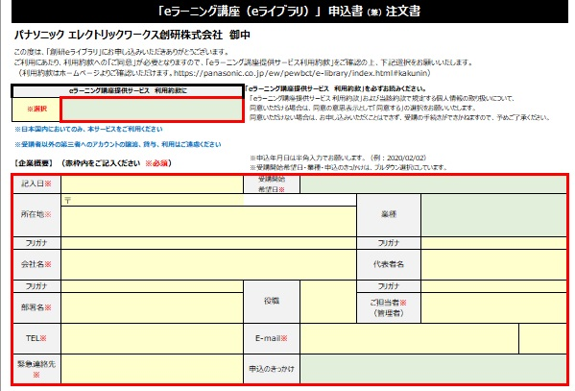

続いて「申込書」の下段の赤枠の部分（下図参照）で
カテゴリと研修講座名をプルダウンで選択して下さい。
（下記では３講座を選択しています）
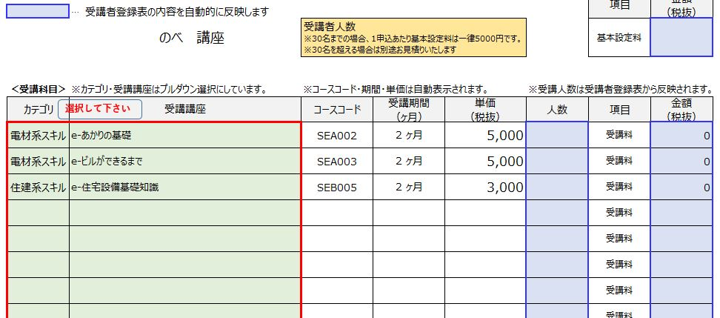

３シート目の「受講者登録表」に受講者の方の氏名、Ｅメールアドレスをご記入し、
受講される受講講座の欄をプルダウンで選択して下さい。
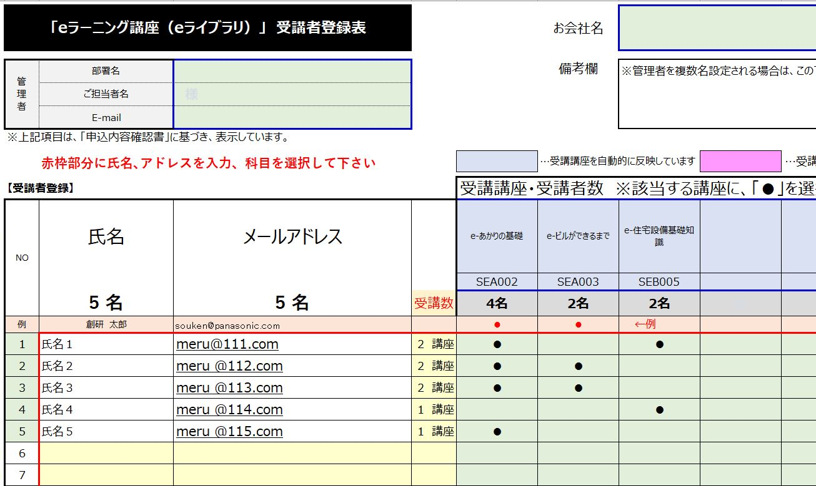

受講者登録表の内容に基づいて、「申込書」の下段に講座ごとの
申込数及び受講料と設定料込みの金額が表示されていますのでご確認下さい。
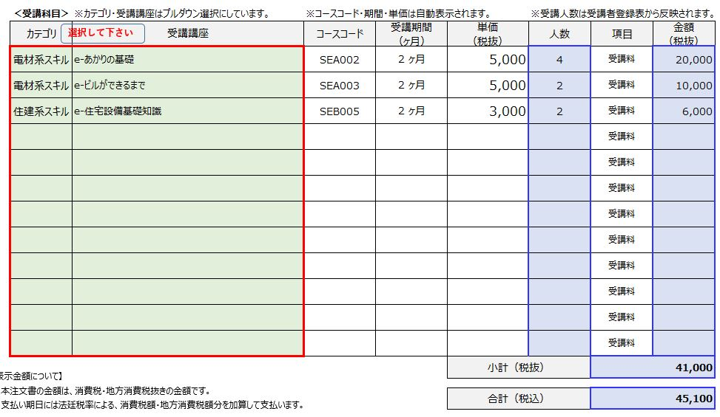

お申込みに関しまして入力が終わりましたら、
メールでエクセル表を送信してお申込みください。
メールでの受信確認をいたしまして、お支払いの確認をさせて頂き、
正式お申込とさせて頂きます。
「eラーニング(創研eライブラリ)のご利用にあたって」
「eラーニング講座提供サービス利用約款」
上記２項目の内容はホームページをご参照下さい。
https://panasonic.co.jp/ew/pewbct/e-library/#kakunin
https://panasonic.co.jp/ew/pewbct/e-library/
以上、宜しくお願いいたします。

申込書
「eラーニング講座（eライブラリ）」 申込書（兼）注文書

パナソニック エレクトリックワークス創研株式会社 御中

この度は、「創研eライブラリ」にお申し込みいただきありがとうございます。
ご利用にあたり、利用約款への「ご同意」が必要となりますので、「eラーニング講座提供サービス利用約款」をご確認の上、下記選択をお願いいたします。
（利用約款はホームページよりご確認いただけます。https://panasonic.co.jp/ew/pewbct/e-library/index.html#kakunin）

eラーニング講座提供サービス 利用約款に |  |  | 「eラーニング講座提供サービス 利用約款」を必ずお読みください。 「eラーニング講座提供サービス 利用約款」および当該約款で規定する個人情報の取り扱いについて、 同意いただける場合は、同意の意思表示として「同意する」の選択をお願いいたします。 同意いただけない場合は、お申し込みいただくことはできず、受講の手続きができかねますので、予めご了承ください。
※選択

※日本国内においてのみ、本サービスをご利用ください |  |  | 未入力の必須入力項目が 10 項目あります
※受講者以外の第三者へのアカウントの譲渡、貸与、利用はご遠慮ください |  |  | 入力必須=同意可否 記入日 受講開始日 所在地 会社名 部署名 ご担当者名 E-mail 緊急連絡先
【企業概要】 （赤枠内をご記入ください ※必須） |  |  | ※申込年月日は半角入力でお願いします。（例：2020/02/02） ※受講開始希望日・業種・申込のきっかけは、プルダウン選択にしています。 |  |  |  |  | OK
記入日※ |  |  | 受講開始 希望日※
所在地※ | 〒 |  |  |  | 業種

フリガナ |  |  |  |  | フリガナ
会社名※ |  |  |  |  | 代表者名
フリガナ |  |  | 役職 |  | フリガナ
部署名※ |  |  |  |  | ご担当者※ （管理者）
TEL※ |  |  | E-mail※
緊急連絡先 ※ |  |  | 申込のきっかけ

【eラーニング受講費用】 ※金額は自動計算されます
 |  |  |  |  |  |  | 項目 | 金額 （税抜）
 | … | 受講者登録表の内容を自動的に反映します
 |  | のべ 講座 | 受講者人数 ※30名までの場合、1申込あたり基本設定料は一律5000円です。 ※30名を超える場合は別途お見積りいたします |  |  |  | 基本設定料

選択して下さい
＜受講科目＞ | ※カテゴリ・受講講座はプルダウン選択にしています。 |  | ※コースコード・期間・単価は自動表示されます。 |  |  | ※受講人数は受講者登録表から反映されます。
カテゴリ | 受講講座 |  | コースコード | 受講期間 （ヶ月） | 単価 （税抜） | 人数 | 項目 | 金額 （税抜）
 |  |  |  |  |  |  | 受講料
 |  |  |  |  |  |  | 受講料
 |  |  |  |  |  |  | 受講料
 |  |  |  |  |  |  | 受講料
 |  |  |  |  |  |  | 受講料
 |  |  |  |  |  |  | 受講料
 |  |  |  |  |  |  | 受講料
 |  |  |  |  |  |  | 受講料
 |  |  |  |  |  |  | 受講料
 |  |  |  |  |  |  | 受講料
 |  |  |  |  |  |  | 受講料
 |  |  |  |  |  |  | 受講料
【表示金額について】
・本注文書の金額は、消費税・地方消費税抜きの金額です。
・支払い期日には法廷税率による、消費税額・地方消費税額分を加算して支払います。
 |  |  |  |  | 小計（税抜）

 |  |  |  |  | 合計（税込）
【お客様情報の取り扱いについて】
当社は、お客様の個人情報を適切かつ安全に管理し、外部からの個人情報への不正アクセスや、その不正使用、紛失、破壊、改善、漏洩などを予防する保護策を講じています。
詳細につきましては、ホームページをご高覧ください。（個人情報保護方針：https://panasonic.co.jp/ew/pewbct/privacy/）
【お問い合わせ先】
パナソニック エレクトリックワークス創研株式会社
東京：〒105-0003 東京都港区西新橋2-8-6 住友不動産日比谷ビル6階 TEL：03-3507-7630 FAX:03-3507-7631 （2024年4月1日より）
大阪：〒571-8686 大阪府門真市大字門真1048 TEL：06-6908-6863 FAX：06-6907-3426

 |  |  |  |  |  |  |  | 2025.11更新（ver.18.5）
 |  |  |  |  |  |  | 創研記入欄
 |  |  |  |  |  |  | 部課コード
 |  |  |  |  |  |  | 担当者
 |  |  |  |  |  |  | 相手先コード

